说明
马可夫链（Markov Chain）：甲乙猜拳示范
来源：https://ezslotdesign.com/markovchain/

甲：每把独立随机出拳（剪刀30% / 石头33% / 布37%）
乙：上一把赢→继续出同拳；输或平→出另外两种拳各50%
问：乙第一把出石头，第五把乙的出拳分配机率？

解法：表2 逐把递推（本拳赢率 x 上把本拳 + [(1-另两拳赢率) x 上把另两拳]/2），等价于转移矩阵的 MMULT 迭代；表布局对应原文配图
剪刀克布→P(剪刀赢)=37%；石头克剪刀→30%；布克石头→33%

关联：黏性百搭的 P(没黏住率)^n、二项分配 Table5 的多轮迭代，本质都是马可夫链
工作表：说明、马可夫链 转移矩阵+逐把迭代（原「甲的行为与乙赢率」「转移矩阵」「逐把迭代」已并入「马可夫链 转移矩阵+逐把迭代」）

── 完整文档（原 老虎机数学专题-马可夫链.md 存档）──
老虎机数学专题 —— 马可夫链（Markov Chain）

来源：https://ezslotdesign.com/markovchain/
配图：原文配图已下载到本目录 images/markovchain/ 并嵌入本文。
配套模型：老虎机数学专题-马可夫链.xlsx
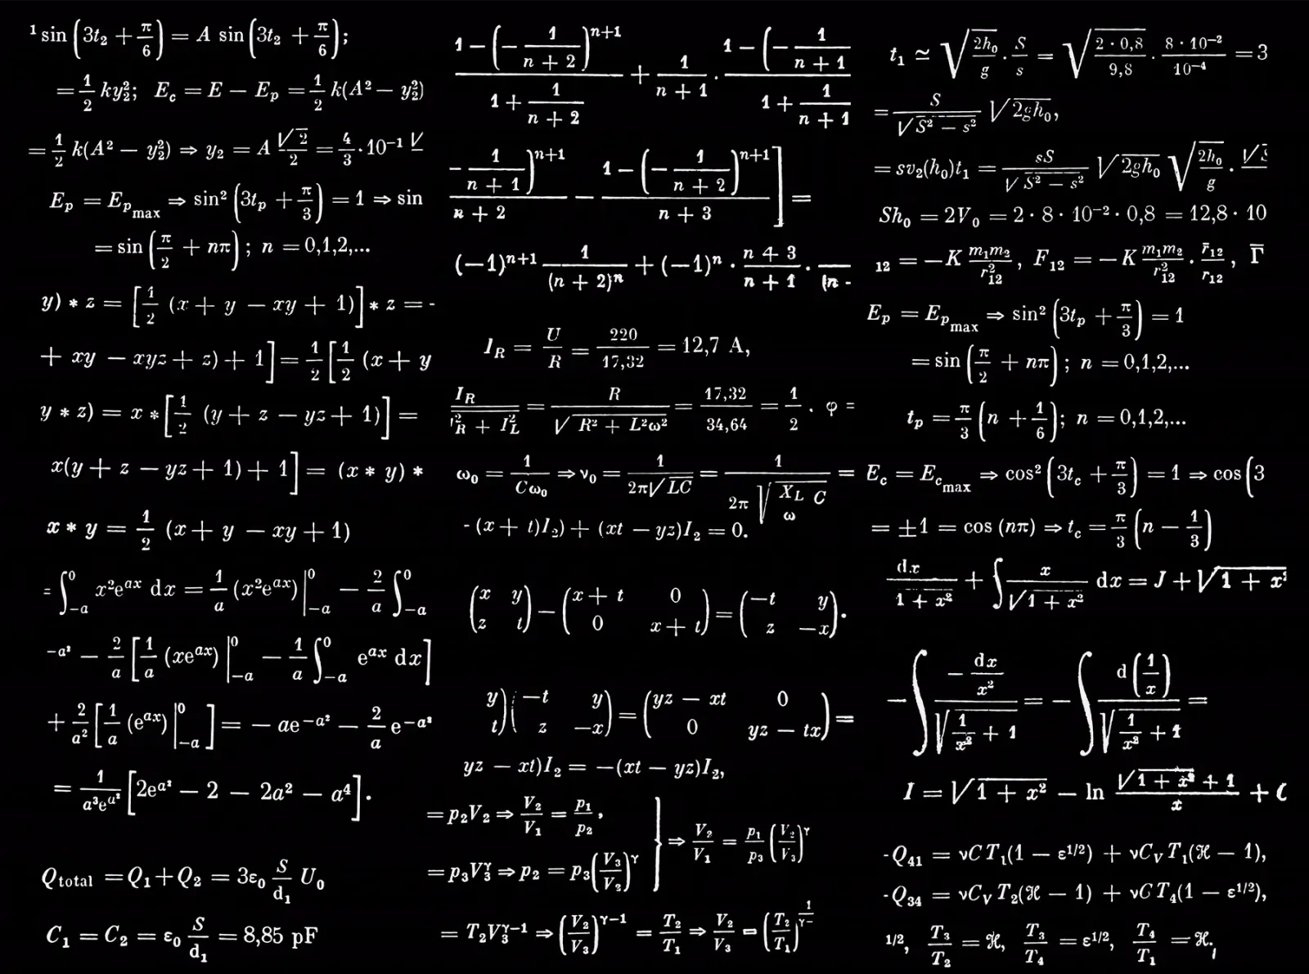
[图片] 原文头图：马可夫链 images/markovchain/01-feature-09-photo-1635070041409-e63e783ce3c1-opt.webp
一、概述

马可夫链描述系统在状态之间的转移机率，核心特性是「下一个状态只取决于当前状态，与历史无关」。在老虎机设计中，常用于计算含状态累积特色（Sticky Wild、State Game）的 Free Game RTP 与期望值。
许多博弈公司将 Markov Chain 列为机率工程师的征才条件。参考：马可夫链 - WIKI（https://zh.wikipedia.org/wiki/马尔可夫链）。
二、示范问题（原文）

[图片] 甲与乙的行为分析图（原文） images/markovchain/02-markovchain-job-1-opt.webp
甲乙两人玩猜拳，出拳策略不同：
• 甲：随机出 —— 30% 剪刀、33% 石头、37% 布（每把独立）
• 乙：
• 上一把赢 → 继续出相同的拳
• 上一把输或平手 → 出另外两种拳之一，机率各 50%
问：这次游戏乙第一把出石头，则第五把乙的出拳分配机率为何？

三、解法（转移矩阵）

[图片] 乙的转移矩阵推导与第五把出拳分配表（原文，含各把数值） images/markovchain/07------_---3-opt.webp
[图片] 乙第二把出石头机率的公式解说（原文） images/markovchain/09-image-4-opt-1.webp
乙的状态只有 3 个：剪刀 / 石头 / 布。
乙「赢」的机率取决于甲的固定策略（剪刀胜布、石头胜剪刀、布胜石头）：
乙出 | 剪刀 | 石头 | 布
乙赢的机率 | P(甲出布)=37% | P(甲出剪刀)=30% | P(甲出石头)=33%

乙的转移矩阵（行=当前状态，列=下一把）：
• 对角线（继续同拳）= P(该拳会赢) = 上表数值
• 非对角线（换拳）= (1 − P(赢)) × 50%
当前 \ 下一把 | 剪刀 | 石头 | 布
剪刀 | 0.37 | 0.315 | 0.315
石头 | 0.35 | 0.3 | 0.35
布 | 0.335 | 0.335 | 0.33

初始分布（乙第一把出石头）= [0, 1, 0]。
第 n 把的分布 = 初始分布 × 转移矩阵的 (n−1) 次方，用 MMULT 逐把迭代：
第2把 = MMULT(第1把, 矩阵)
第3把 = MMULT(第2把, 矩阵) … 依此类推到第 5 把
结果（模型计算值）：
把次 | 剪刀 | 石头 | 布
1 | 0.000% | 100.000% | 0.000%
2 | 35.000% | 30.000% | 35.000%
3 | 35.175% | 31.750% | 33.075%
5 | 35.208% | 31.687% | 33.106%

（分布很快收敛；精确值以 xlsx 的 MMULT 迭代为准）
四、与老虎机的关联

• Sticky Wild：每个格子的「黏住 / 没黏住」就是 2 状态马可夫链（见《黏性百搭》一篇的 P(没黏住率)^n 公式，其本质就是马可夫链的 n 步转移）。
• 二项分配一篇的 Table 5：多轮收集 B1 的分布迭代，同样是马可夫链（作者原文也如此点明）。
五、Excel 模型说明

老虎机数学专题-马可夫链.xlsx：
工作表 | 内容
说明 | 问题、策略、解法
马可夫链 转移矩阵+逐把迭代 | 表1 甲出拳机率（30%/33%/37%，蓝字可改）+ 表2 乙的出拳分布（第 1~10 把，逐把递推；行=石头/布/剪刀，列=把次）+ 表3 乙的 3×3 转移矩阵（表2 递推式的矩阵形式）

表布局与原文配图 images/markovchain/07 一致，方便对照。
原文数据核对（读图回填）

• 原文答案表（images/markovchain/07）：乙第2把 = 石头30%/布35%/剪刀35%；第3把 = 31.75/33.075/35.175；第5把 = 31.6868687500/33.1055943750/35.2075368750
• 本模型用原文图上的直接递推式：本拳赢率×上把本拳 + [(1−另两拳赢率)×上把另两拳]/2，与原文逐位一致 ✓（它与转移矩阵乘法等价）
• 原文公式口径：P(乙续出同拳) = 甲出被克拳的机率（剪刀克布→37%、石头克剪刀→30%、布克石头→33%），与本模型转移矩阵一致 ✓
配图清单（images/markovchain/）

文件 | 说明
images/markovchain/01-feature-09-photo-1635070041409-e63e783ce3c1-opt.webp | 文章题图
images/markovchain/02-markovchain-job-1-opt.webp | 甲乙行为分析图（大图）
images/markovchain/03-markovchain-job-1-opt.webp | 同图（小图重复）
images/markovchain/04------_---opt.webp | 原文推导图（小图）
images/markovchain/05------_---1-opt.webp | 原文推导图（大图）
images/markovchain/06------_---1-opt.webp | 同图（小图重复）
images/markovchain/07------_---3-opt.webp | 转移矩阵推导与答案表（大图）
images/markovchain/08------_---3-opt.webp | 同图（小图重复）
images/markovchain/09-image-4-opt-1.webp | 第二把机率公式解说（大图）
images/markovchain/10-image-4-opt-1.webp | 同图（小图重复）

